設定スケジュール
毎週火曜日までの申請分を水曜日に設定
■設定スケジュール

 | 月 (Mon) |  | 火 (Tue) | 水 (Wed) |  | 木 (Thu) |  | 金 (Fri) | 土 | 日
 |  |  | 当日中 | AM AM PM | 設定作業 不備による設定不可連絡 （正常に完了した場合は連絡無） 不備により設定不可となった場合の対応 （各担当） | PM PM | 設定作業（前日作業での設定不可アカウントを再設定） 不備による設定不可連絡 （正常に完了した場合は連絡無）

 | ※該当日が祝日の場合は１日後ろにずれます。
 | （例）火曜日が祝日の場合
 | 締切 → 水曜日
 | 設定作業 → 木曜日
 | 設定作業（再設定） → 金曜日

 | ※設定不可となる不備の例
 | (1) Cloud Identity Premium(CIP)アカウントでの申請ではない
 |  | ※KDDIアドレス（@kddi.com）への設定は不可となっております。
 |  | ※CIPアカウントの概要はこちら
 | (2) 二段階認証設定がされていない。
 | (3) 申請されたメールアドレスがメーリングリストやフリーメールになっている。

プロパティ一覧
プロパティ名を依頼用シートに記入してください。
かつてのGA360ではビュー単位での権限付与が可能でしたが、ビューという概念がGA4にはありません。

プロパティ | 種別 | 備考 | 計測範囲（ドメイン）
KDDI_GA4プロパティ
501_au PAYアプリ | 専用
502_auウェルネス | 専用
503_au PAY for BIZ アプリ | 専用
504_au XR DOOR | 専用
506_ポケットヘルスケアアプリ | 専用
507_au5Gチャンネルアプリ | 専用
508_auスマートパス_アプリ（iOS） | 専用
509_auスマートパス_アプリ（Android） | 専用
510_デジラアプリ（iOS） | 専用
511_デジラアプリ（Android） | 専用
512_超幻実アプリ | 専用
513_隊士手帖アプリ | 専用
514_auセルフケア | 専用
515_bookpass-2022 | 専用
516_bookpass | 専用
517_プラスメッセージ | 専用
518_auメール | 専用
519_auPAY toto | 専用
520_TELASAアプリ | 専用
521_newspass | 専用
522_スマパス(API Project) | 専用
523_auスマートパス_web | 専用 |  | pass.auone.jp st.pass.auone.jp smps.habits.auone.jp present.tokuten.auone.jp entm.auone.jp smps-navi.auone.jp prcp.pass.auone.jp smps-weather.auone.jp tokuten.auone.jp 5g.pass.auone.jp
524_au PAY マーケット_web | 専用 |  | wowma.jp app.wowma.jp
525_au PAY マーケット_アプリ | 専用
526_au5Gチャンネル_web | 専用 |  | lp.au-5g.auone.jp au-5g.auone.jp
527_KDDI NEWS_web（Web社内報） | 専用 |  | internal.kddi.com internal-kbi.kddi.com
529_Kid'sイントラ_UXSD部管轄ページ | 専用 |  | kidsland.kddi.com
530_AEON English Square | 専用 |  | aeonenglishsquare.kddi.com
531_GeForce Now | 専用 |  | cloudgame.auone.jp
532_au Ponta ポータル | 専用 |  | www.point-portal.auone.jp
533_auWebポータル | 専用 |  | portal.auone.jp article.auone.jp tenki.auone.jp
534_ブックパス_ストア | 専用 |  | bookpass.auone.jp sry.bookpass.auone.jp
535_ブックパス_無料コンテンツ | 専用 |  | bookpass.auone.jp sry.bookpass.auone.jp
536_ジブリ共創特設サイト | 専用 |  | ghibli.portal.auone.jp
537_すずめの戸締まりタイアップ特設サイト | 専用 |  | suzume.au.com
538_auPAYポイント運用（本番） | 専用 |  | wallet-inv.auone.jp finance-service.auone.jp
539_auPAY（紹介サイト） | 専用 |  | aupay.wallet.auone.jp media.aupay.wallet.auone.jp form.aupay.wallet.auone.jp biz.aupay.wallet.auone.jp
540_テレビでまなびイベント | 専用 |  | www.kantantv.jp
541_データお預かりアプリ | 専用
542_データお引越しアプリ | 専用
543_エンタメ(entm.auone.jp) | 専用 |  | entm.auone.jp
544_αU wallet | 専用
545_VCサービスサイト | 専用 |  | vc-trial.app
546_TELASA | 専用 |  | www.telasa.jp navi.telasa.jp help.telasa.jp videopass.auone.jp www.telasa.co.jp
547_GAMPLA | 専用 | ※GAMPLA利用中サービスの全てのデータが計測されているため権限付与にはUXサービスデザイン部の審査が必要となります。詳細は＜ux-growth@kddi.com＞までお問い合わせください。 | camp.auone.jp
548_ケーブルプラスRemoteアプリ | 専用
549_JCOM LINK-XA401 | 専用
550_online-yoyaku.au.com | 専用 |  | online-yoyaku.au.com
551_ols-order.au.com | 専用 |  | ols-order.au.com
552_onlineshop.au.com | 専用 |  | onlineshop.au.com
553_au WALLET Web_auPAYサイトibis | 専用 |  | wallet.auone.jp aupay.auone.jp aucard.aupaycharge.com
554_SoS・AOITORI | 専用 |  | self.au.com
555_My au/My UQ_web | 専用 |  | my.au.com s-my.au.com cs.auone.jp
556_myauアプリ※旧my au app | 専用
557_myuqアプリ※旧UQ mobile Portal | 専用
558_SAKU_UIアプリ（J:COM STB） | 専用
560_www.au.com | 専用 |  | www.au.com
561_auでんき（web） | 専用 |  | www.au.com wl-denki.kddi.com camp.auone.jp
562_auの地域共創プロジェクト | 専用 |  | regional-initiative.au.com
563_au ID | 専用 |  | connect.auone.jp id.auone.jp oa.connect.auone.jp nw.ip.connect.auone.jp ul.connect.auone.jp kantan-cpn.auone.jp
564_αU wallet_WEB | 専用 |  | web.wallet.kddi.com
566_TELASAWebTV | 専用 |  | tv.kddi-video.com
567_cs4.kddi.com | 専用 |  | cs4.kddi.com
568_でんきアプリ | 専用
570_ライフデザインインフォ | 専用 |  | au-lifedesign.info
571_Suica×povo | 専用 |  | povosuica-entry.auone.jp entry.povosuica-entry.auone.jp
572_メッセージdeギフト | 専用 | 準備中
573_プラメポータル | 専用 |  | plus-msg.auone.jp
574_auPAYカードアプリ | 専用
575_kakehashi.kddi.com | 専用 |  | kakehashi.kddi.com
576_プラメコンテンツ | 専用 |  | contents.plus-msg.auone.jp game.contents.plus-msg.auone.jp play.contents.plus-msg.auone.jp quiz.contents.plus-msg.auone.jp
577_au占い | 専用 |  | cdn.vie.auone.jp fortune.auone.jp sp.fortune.auone.jp stpr.sp.fortune.auone.jp
578_お客様ポータル | 専用 |  | mobile.businessonline.kddi.com general.businessonline.kddi.com
579_auPAYカード_WEB | 専用 |  | login.kddi-fs.com www.kddi-fs.com qa.kddi-fs.com
581_UQライフweb | 専用 |  | portal.uqmobile.jp search.portal.uqmobile.jp tenki.portal.uqmobile.jp
582_UQライフアプリ | 専用
583_うたパスWeb | 専用 |  | player.utapass.auone.jp au.utapass.auone.jp
584_KID's LAND | 専用 |  | kids-square.kddi.com
585_hirakuto | 専用
586_adp.au.com | 専用 |  | adp.au.com
587_TIME&SPACE | 専用 |  | time-space.kddi.com tobira.kddi.com
589_auかんたん決済 | 専用 | 準備中
590_安心ナビ | 専用 |  | www.anshinnavi.auone.jp
591_au自転車サポート | 専用 | 準備中
592_auの金融サービス | 専用 |  | au.lifenet-seimei.co.jp finance-service.auone.jp www.au.com s10.kabu.co.jp wl.auone.jp secure.lifenet-seimei.co.jp finance-service2.auone.jp upload10.kabu.co.jp camp.auone.jp
593_インターネット[ロールアップ作成用] | 専用 |  | auhikari-koushiki.au.com bb-application.au.kddi.com form-auhikari.kddi.com
594_電波改善機器申込システム | 専用 |  | online.kddi-densapo24.com
595_auPAY加盟店向け管理サイト | 専用 |  | www.aupaystore.kddi.com
596_kddi.com | 専用 | 準備中
597_www.notice.kddi.com | 専用 | 準備中
598_ブランドグッズストアページ | 専用 |  | brand-goods.kddi.com
599_KDDI採用ポータルサイト | 専用 |  | career.kddi.com
600_統合レポート | 専用 | 準備中
601_au WALLET PFM | 専用 | 準備中
602_Location Data | 専用 |  | k-locationdata.kddi.com
603_media2.kddi.com | 専用 |  | media2.kddi.com plusmsg.kddi.com
604_wowmaふるさと納税 | 専用 |  | furusato.wowma.jp
605_スマバリ提供事業者クーポン電子版 | 専用 |  | sv-coupon.kddi.com
606_子育てエールプログラム | 専用 |  | kosodate.au.com lp.kosodate.au.com maintenance.kosodate.au.com
607_site-search.kddi.com | 専用 |  | site-search.kddi.com
608__スマートローン_WEB | 専用 |  | loan.kddi-fs.com qa.kddi-fs.com
609_ポイントサイト | 専用 |  | chance.enjoy.point.auone.jp cm.enjoy.point.auone.jp enjoy.point.auone.jp noutore.enjoy.point.auone.jp poikatsu.enjoy.point.auone.jp
610_クレーム対応研修申込LP | 専用 |  | cs-seminar.kddi.com
611_AEON connect | 専用 |  | aeonconnect.jp id.aeonconnect.jp steam-ed.kddi.com
612_決済系キャンペーンLP | 専用 |  | camp.auone.jp kantan-cpn.auone.jp prcp.pass.auone.jp
613_Relux（WEB） | 専用 |  | rlx.jp
614_オンラインスマホ活用講座 | 専用 |  | school.au.com
615_Brand Book Web | 専用 |  | brand.kddi.com
616_au開通センターLP | 専用 |  | au-kaitsu.kddi.com
617_povo1.0 | 専用 |  | povo.au.com
618_スマホdeドック | 専用 |  | www.smartkensa.com
619_GINZA 456 | 専用 |  | ginza456.kddi.com
620_auサービスToday_web | 専用 |  | service-top.jp
621_リベラルアーツプログラム公式アプリ | 専用
622_イージーゲーム | 専用 |  | portal.game.au.bigb.jp portal.game.aug.wkb.jp portal.game.dcontech.net portal.game.fg.sagames.net portal.game.habits.auone.jp portal.game.success-corp.jp portal.game.sycasualgames.com
623_auひかり_スマホde解消 | 専用 |  | m.auhikari-kaitsu.com
624_KDDIトビラ | 専用 |  | tobira.kddi.com
625_auひかりテレビサービス | 専用 |  | auhikari.tv guide.auhikari.tv
626_uP!!! | 専用 |  | base.live.au.com live.au.com
627_au検索 | 専用 |  | sp-img.search.auone.jp sp-local.search.auone.jp sp-movie.search.auone.jp sp-news.search.auone.jp sp-realtime.search.auone.jp sp-shopping.search.auone.jp sp-web.search.auone.jp
628_auでんき（PC・LP） | 専用 |  | mieru.auone.jp
629_auPAYマーケット_web・アプリ統合 | 専用 | 準備中
630_auひかりテレビSTB_STA3000※旧iptv-f27da | 専用
631_Relux（APP） | 専用
632_K-navi | 専用 |  | csmanual.kddi.com
633_auウェルネス_WEB | 専用 |  | api.wellness.auone.jp pharmacy.wellness.auone.jp wellness.auone.jp
634_au初期設定 | 専用
635_スマートローン_アプリ | 専用 | 準備中
636_品質向上アプリ | 専用 | 準備中
637_代理店LP | 専用 | 準備中
638_au price（デジタルプライス） | 専用 | 準備中
639_autoto（Webview/ブラウザ） | 専用 |  | big.toto.auone.jp
640_αU公式サイト | 専用 |  | alpha-u.io
641_auひかりテレビSTB_HOME_UI※旧211-10 | 専用 | 準備中
642_Mint | 専用 |  | mint.kddi.com
643_au PAY 大型施策 | 専用 |  | aupay.auone.jp/contents/lp/tanuki-biglottery/index.html aupay.auone.jp/contents/lp/tanuki-lottery/index.html aupay.auone.jp/contents/lp/tanukichi/index.html aupay.auone.jp/contents/sp/guide/start-guide/
644_auでんき店頭シミュレーション | 専用 |  | sim-energy.auone.jp
645_KDDI社長ブログ | 専用 |  | mak-blog.kddi.com
646_αU market | 専用 | 準備中
647_αUplace | 専用 | 準備中

KDDI_GA4（検証）プロパティ
9501_auウェルネス（開発） | 専用
9502_auウェルネス（検証） | 専用
9505_ポケットヘルスケアアプリ（検証） | 専用
9506_au5Gチャンネルアプリ（検証） | 専用
9507_超幻実アプリ（検証） | 専用
9508_隊士手帖アプリ（検証） | 専用
9509_auDisaster for testmode（au災害対策）（検証） | 専用
9510_auスマートパス_Web（検証） | 専用 |  | stg.pass.auone.jp stg.st.pass.auone.jp stg.smps-navi.auone.jp stg.smps-weather.auone.jp dev.pass.auone.jp market-eosl.stg.pass.auone.jp
9511_au5Gチャンネルアプリ（dev） | 専用
9512_auスマートパス_アプリ（検証） | 専用
9513_au PAY マーケット_web（検証） | 専用 |  | mall01.stg.wowma.jp mall02.stg.wowma.jp mall03.stg.wowma.jp mall04.stg.wowma.jp mall05.stg.wowma.jp mall06.stg.wowma.jp
9514_au PAY マーケット_web（開発） | 専用 |  | mall01.dev.wowma.jp mall02.dev.wowma.jp mall03.dev.wowma.jp mall04.dev.wowma.jp mall05.dev.wowma.jp mall06.dev.wowma.jp mall07.dev.wowma.jp mall08.dev.wowma.jp mall09.dev.wowma.jp mall10.dev.wowma.jp
9515_au PAY マーケット_アプリ（検証） | 専用
9517_au PAY アプリ（検証用） | 専用
9518_au5Gチャンネル_web（検証） | 専用 |  | lp-stg.au-5g.auone.jp stg.au-5g.auone.jp
9519_KDDI NEWS_web（Web社内報）（検証） | 専用 |  | test2-internal.kddi.com internal.kddi.com
9521_Kid'sイントラ_UXSD部管轄ページ（検証） | 専用 |  | test-kids-square.kddi.com
9522_AEON English Square（検証） | 専用 |  | aeonenglishsquare.kddi.com stg-camp564.kddi.com
9523_ブックパス_ストア（検証） | 専用 |  | bookpass.auone.jp stg-k1-storefront.bookpass.auone.jp pre.bookpass.auone.jp stg-storefront.bookpass.auone.jp stg.bookpass.auone.jp dev.bookpass.auone.jp
9524_ブックパス_無料コンテンツ（検証） | 専用 |  | stg-sry.bookpass.auone.jp
9525_GeForce Now（検証） | 専用 |  | cloudgame-auone-jp-foredit.jimdofree.com dev.cloudgame.auone.jp stg.cloudgame.auone.jp
9526_au Ponta ポータル（検証） | 専用 |  | www.test1.point-portal.auone.jp www.test3.point-portal.auone.jp
9527_auWebポータル（検証） | 専用 |  | stg.portal.auone.jp stg.article.auone.jp article.auone.jp stg.tenki.auone.jp dev.article.auone.jp dev.portal.auone.jp
9528_ジブリ共創特設サイト（検証） | 専用 |  | stg.ghibli.portal.auone.jp
9529_auPAYポイント運用（検証） | 専用 |  | stg-wallet-inv.auone.jp
9530_すずめの戸締まりタイアップ特設サイト（検証） | 専用 |  | suzume-stg.au.com
9531_TELASA（検証） | 専用 |  | web-revamp.telasa.kkv48.com pre.videopass.auone.jp web-revamp.videopass.kkvqa.com preview.mediaplex.biz web-revamp.telasa.kkv-test.com st.videopass.auone.jp
9532_TELASAアプリ（検証） | 専用
9534_TELASAWebTV | 専用 |  | tv.videopass.kkb48.com
9535_au ID（検証） | 専用 |  | test.connect.auone.jp test.oa.connect.auone.jp test.id.auone.jp st.connect.auone.jp test3.id.auone.jp st.oa.connect.auone.jp test.ul.connect.auone.jp
9536_auPAY（紹介サイト）（検証） | 専用 |  | test.aupay.wallet.auone.jp test-form.aupay.wallet.auone.jp
9537_テレビでまなびイベント（検証） | 専用 |  | kddi-manabi.revn5-2.demo.iqnet.co.jp
9538_エンタメ(entm.auone.jp)（検証） | 専用 |  | entm-stage.auone.jp
9539_データお預かりアプリ（検証） | 専用
9540_データお引越しアプリ（検証） | 専用
9541_au WALLET Web_auPAYサイトibis | 専用 |  | test.aupay.auone.jp test.wallet.auone.jp
9543_auでんき（web）（検証） | 専用 |  | reg31.smp.ne.jp stg-pre.ams.au.com pre.ams.au.com area31.smp.ne.jp
9544_VCサービスサイト（検証） | 専用 |  | stg.metaverse.alpha-u.io
9545_削除予定_myauアプリ（検証） | 専用
9546_削除予定_myuqアプリ（検証） | 専用
9547_auPAYマーケット_アプリ（開発） | 専用
9548_ケーブルプラスRemoteアプリ | 専用
9549_プラメポータル（検証） | 専用 |  | stg.plus-msg.auone.jp dev.plus-msg.auone.jp
9550_でんきアプリ（検証） | 専用
9551_GAMPLA | 専用 | ※GAMPLA利用中サービスの全てのデータが計測されているため権限付与にはUXサービスデザイン部の審査が必要となります。詳細は＜ux-growth@kddi.com＞までお問い合わせください。 | stg.camp.auone.jp
9555_myauアプリ（検証）※旧MyAuApp2ProdMirror | 専用
9556_myuqアプリ（検証）※旧UQ mobile Portal Test | 専用
9557_auの地域共創プロジェクト（検証） | 専用 |  | stg.regional-initiative.au.com
9558_JCOM LINK-XA401（検証） | 専用
9559_online-yoyaku.au.com（検証） | 専用 |  | online-yoyaku-test.au.com
9560_ols-order.au.com（検証） | 専用 |  | ols-order-d.au.com ols-order-b.au.com dev01-ols-order.au.com
9561_onlineshop.au.com（検証） | 専用 |  | test01-onlineshop.au.com
9562_auかんたん決済（検証） | 専用 |  | test3.kantan-detail.auone.jp test.kantan-detail.auone.jp
9563_SoS・AOITORI（検証） | 専用 |  | self.batst.poda1-1.dxq.au.com self03.onst.poda1-1.dxq.au.com self02.batst.poda1-1.dxq.au.com self02.onst.poda1-1.dxq.au.com self04.batst.poda1-1.dxq.au.com self03.batst.poda1-1.dxq.au.com self.onst.poda1-1.dxq.au.com system-apigw04.sprint.cdx.au.com system-apigw03.sprint.cdx.au.com system-apigw05.sprint.cdx.au.com self05.batst.poda1-1.dxq.au.com system-apigw.sprint.cdx.au.com system-apigw06.sprint.cdx.au.com system-apigw02.sprint.cdx.au.com staging-self.poda1-1.dx.au.com
9564_My au/My UQ_web（検証） | 専用 |  | my-00.au.com my-02.au.com my-01.au.com btst.s-my.au.com
9565_auPAYカードアプリ（検証） | 専用
9566_αU wallet（検証） | 専用
9567_SAKU_UIアプリ（J:COM STB）（検証） | 専用
9568_うたパスWeb（検証） | 専用 |  | au-utapass-auone-jp.utapass-test.io
9569_www.au.com(検証) | 専用 |  | stg.ams.au.com
9570_auPAYカード_WEB（検証） | 専用 |  | login.kddi-fs.com test.login.kddi-fs.com stage.kddi-fs.com
9571_プラメコンテンツ（検証） | 専用 |  | stg-play.contents.plus-msg.auone.jp stg.contents.plus-msg.auone.jp dev.contents.plus-msg.auone.jp
9572_ライフデザインインフォ（検証） | 専用
9573_αU wallet_WEB(検証) | 専用 |  | web.test-wallet.kddi.com
9575_auでんきアプリ（検証）_データなし・削除予定 | 専用
9577_cs4.kddi.com（検証） | 専用 |  | stg-camp524.kddi.com
9578_Suica×povo（検証） | 専用 |  | dev.povosuica-entry.auone.jp dev-entry.povosuica-entry.auone.jp
9579_メッセージdeギフト（検証） | 専用 | 準備中
9580_UQライフweb（検証） | 専用 |  | st-search.portal.uqmobile.jp stg.portal.uqmobile.jp dev.portal.uqmobile.jp stg.tenki.portal.uqmobile.jp dev.tenki.portal.uqmobile.jp
9581_UQライフアプリ（検証） | 専用
9582_kakehashi.kddi.com（検証） | 専用 |  | stg-camp516.kddi.com
9583_hirakuto（開発） | 専用
9584_hirakuto（検証） | 専用
9585_TIME&SPACE（検証） | 専用 |  | staging.ts-next.com
9586_au占い（検証） | 専用 |  | stg.sp.fortune.auone.jp sp.fortune.auone.jp dev.sp.fortune.auone.jp
9587_povo1.0（検証） | 専用 |  | stg-camp550.kddi.com test01-povo-order.au.com
9588_お客様ポータル（検証） | 専用 |  | deploy.d12ljs65ezgim3.amplifyapp.com d2cejoozunsgru.cloudfront.net
9590_auの金融サービス（検証） | 専用 |  | pre.ams.au.com stg-finance-service.auone.jp secure.lifenet-seimei.co.jp s10-a.dev2.devcabu.jp c1-au-dev-web1.lifenet-seimei.co.jp upload10-a.dev2.devcabu.jp t-finance-service2.auone.jp
9591_wowmaふるさと納税（検証） | 専用 |  | uat-furusato.dev.wowma.jp stg-furusato.dev.wowma.jp dev-furusato.dev.wowma.jp
9592_安心ナビ（検証） | 専用 |  | www.anshinnavi.xx.auone.jp
9593_KID's LAND（検証） | 専用 |  | test-kids-square.kddi.com
9594_adp.au.com（検証） | 専用 |  | adp.ts-next.com
9595_インターネット[ロールアップ作成用]（検証） | 専用 |  | ta-camp541.kddi.com
9596_クレーム対応研修申込LP（検証・STG） | 専用 |  | ta-camp504.kddi.com stg-camp504.kddi.com
9597_スマートローン_WEB（検証） | 専用 |  | stage.loan.kddi-fs.com dev2.kfs.clp-staging.jp
9598_uP!!!(検証) | 専用 |  | base.stg.live.au.com stg.live.au.com
9599_電波改善機器申込システム（検証） | 専用 |  | aconline.kddi-densapo24.com
9600_イージーゲーム（検証） | 専用 |  | dev.portal.game.habits.auone.jp portal.game.dev.sycasualgames.com stg.games.portal.auone.jp stg.portal.game.habits.auone.jp
9601_auPAY加盟店向け管理サイト（検証） | 専用 |  | contents.stg.aupaystore.kddi.com contents.tst.aupaystore.kddi.com www.stg.aupaystore.kddi.com www.tst.aupaystore.kddi.com
9602_総合レポート（検証） | 専用 | 準備中
9603_kddi.com（検証） | 専用 |  | ta-camp510.kddi.com ta-camp514.kddi.com ta-camp415.kddi.com
9604_www.notice.kddi.com（検証） | 専用 |  | ta-camp420.kddi.com
9605_media2.kddi.com（検証） | 専用 |  | media2.kddi.com
9606_ブランドグッズストアページ（検証） | 専用 |  | brand-goods.kddi.com
9607_au WALLET PFM(検証) | 専用 |  | stg.pfm.wallet.auone.jp
9608_Location Data(検証) | 専用 |  | stg-camp553.kddi.com
9609_Relux（WEB）（検証） | 専用 |  | dev4.r-rlx.jp dev.r-rlx.jp
9610_スマバリ提携事業者クーポン電子版（検証用） | 専用 |  | ta-sv-coupon.kddi.com sv-coupon.kddi.com
9611_子育てエールプログラム（検証） | 専用 |  | stg-camp554.kddi.com test.connect.auone.jp staging-kosodate.au.com maintenance.staging-kosodate.au.com
9612_KDDI採用ポータルサイト（検証） | 専用 |  | stg-camp560.kddi.com
9613_ポイントサイト（検証） | 専用 |  | stg.enjoy.point.auone.jp stg.poikatsu.enjoy.point.auone.jp stg-noutore.enjoy.point.auone.jp test-auone.ib-game.jp stg-chance.enjoy.point.auone.jp stg-cm.enjoy.point.auone.jp
9614_auひかりテレビサービス（検証） | 専用 |  | stg.auhikari.tv stg.guide.auhikari.tv
9615_au開通センターLP（検証） | 専用 |  | dzkl90n6eu09z.cloudfront.net
9616_AEON connect（検証） | 専用 |  | id.dev.aeonconnect.jp test.dev.aeonconnect.jp stg-camp505.kddi.com
9617_オンラインスマホ活用講座（検証） | 専用 |  | movie.kddi.pre.amaneku.co.jp
9618_Brand Book Web（検証） | 専用 |  | stg-brand.kddi.com
9619_au初期設定(検証) | 専用
9620_スマホdeドック（検証） | 専用 |  | stg.smartkensa.com
9621_auひかり_スマホde解消（開発） | 専用 |  | dev.auhikari-kaitsu.com
9622_auひかり_スマホde解消（受入） | 専用 |  | ac.auhikari-kaitsu.com
9623_GINZA 456（検証） | 専用 |  | stg-camp531.kddi.com
9624_auPAYマーケット_web・アプリ統合（開発） | 専用
9625_auPAYマーケット_web・アプリ統合（検証） | 専用
9627_KDDIトビラ（検証） | 専用 |  | stg-camp570.kddi.com
9628_auウェルネス_WEB(検証) | 専用 |  | dev-api.wellness.auone.jp dev.wellness.auone.jp stg-api.wellness.auone.jp stg.wellness.auone.jp
9629_Relux（APP）（検証） | 専用
9630_K-navi（検証） | 専用 |  | 10.10.145.34
9631_au検索（検証） | 専用 | 準備中
9632_autoto（Webview/ブラウザ） | 専用 | 準備中
9633_auでんき（PC・LP）（検証） | 専用 |  | dev-mieru.auone.jp exp-mieru.auone.jp fut-mieru.auone.jp stage-mieru.auone.jp
9634_Mint(検証) | 専用 |  | stg.mint.kddi.com tst.mint.kddi.com
9635_auひかりテレビSTB_STA3000（検証）※旧IPTVApp ga4 supported | 専用
9636_品質向上アプリ | 専用
9637_スマートローン_アプリ（検証） | 専用
9638_αU公式サイト | 専用
9639_auひかりテレビSTB_HOME UI（検証）※旧9035 | 専用 | 準備中
9640_代理店LP（検証） | 専用 | 準備中
9641_au price（デジタルプライス）（検証） | 専用 | 準備中
9642_auでんき店頭シミュレーション（検証） | 専用 |  | stg-camp568.kddi.com
9643_KDDI社長ブログ（検証） | 専用 |  | mak-blog-dev.kddi.com
9644_αU market（検証） | 専用 | 準備中
9645_施設利用サービス シセリヨ_アプリ（検証） | 専用 | 準備中
9646_ITOSポータル（検証） | 専用 | 準備中
9647_KDDI America（Staging） | 専用 | 準備中
9648_KDDI Europe（Staging） | 専用 | 準備中
9649_KDDI France（Staging） | 専用 | 準備中
9650_KDDI Deutschland（Staging） | 専用 | 準備中
9651_KDDI Russia（Staging） | 専用 | 準備中
9652_KDDI China（Staging） | 専用 | 準備中
9653_KDDI Hong Kong（Staging） | 専用 | 準備中
9654_KDDI Korea（Staging） | 専用 | 準備中
9655_KDDI Taiwan（Staging） | 専用 | 準備中
9656_KDDI Asia Pacific（Staging） | 専用 | 準備中
9657_KDDI Vietnam（Staging） | 専用 | 準備中
9658_KDDI Indonesia（Staging） | 専用 | 準備中
9659_KDDI India（Staging） | 専用 | 準備中
9660_KDDI Thailand（Staging） | 専用 | 準備中
9661_KDDI Myanmar（Staging） | 専用 | 準備中
9662_KDDI Philippines（Staging） | 専用 | 準備中
9663_KDDI Malaysia（Staging） | 専用 | 準備中
9664_KDDI Australia（Staging） | 専用 | 準備中
9665_KDDI Asia Pacific – Phnom Penh（Staging） | 専用 | 準備中
9666_KDDI Middle East（Staging） | 専用 | 準備中
9667_αUplace（検証） | 専用 | 準備中
9668_世界データ定額アプリ（検証） | 専用 | 準備中

【参考】Cloud Identity Premiumについて

(1). Googleアカウントの作成
■Cloud Identity Premium（以下、CIP）の作成方法

①以下のURL（社内イントラページ）にアクセスします。
http://kidsland.kddi.com/cont0001/bumon/df235/shibuya/profit-investgate-flow.html

②CIP申請書に必要事項を記載の上、事務局＜ux-admin@kddi.com＞に送付してください。
※メーリングリストでの登録は不可となっております。

③事務局にてアカウント作成後、以下手順にて初期設定をお願いいたします。

■CIPアカウントの初期設定方法

CIP管理事務局でのアカウント登録完了後、「【テナント名】CIPアカウント情報.xlsx」 というファイル名で登録済みアカウント一覧をお送りします。

■ 手順
① 「CIPアカウント情報.xlsx」内のログインURLを開いてください。

② Googleログインページが開きますので、ご自身の【発行CIPアカウント】を入力してください。
※ 「XXX@ga-kddi.auone.jp」の形式です。
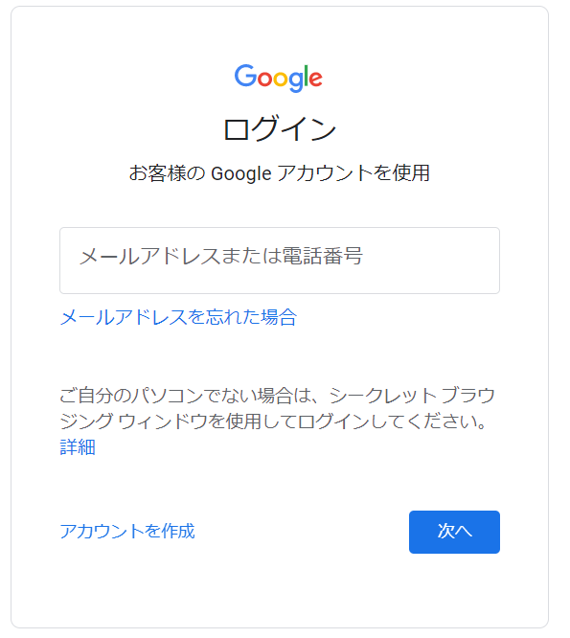

③ 初期パスワードでのログイン後、セキュリティ向上のために初期パスワードの変更を要求されます。
安全なパスワードを設定してください。※ パスワードの再設定はスキップできません。
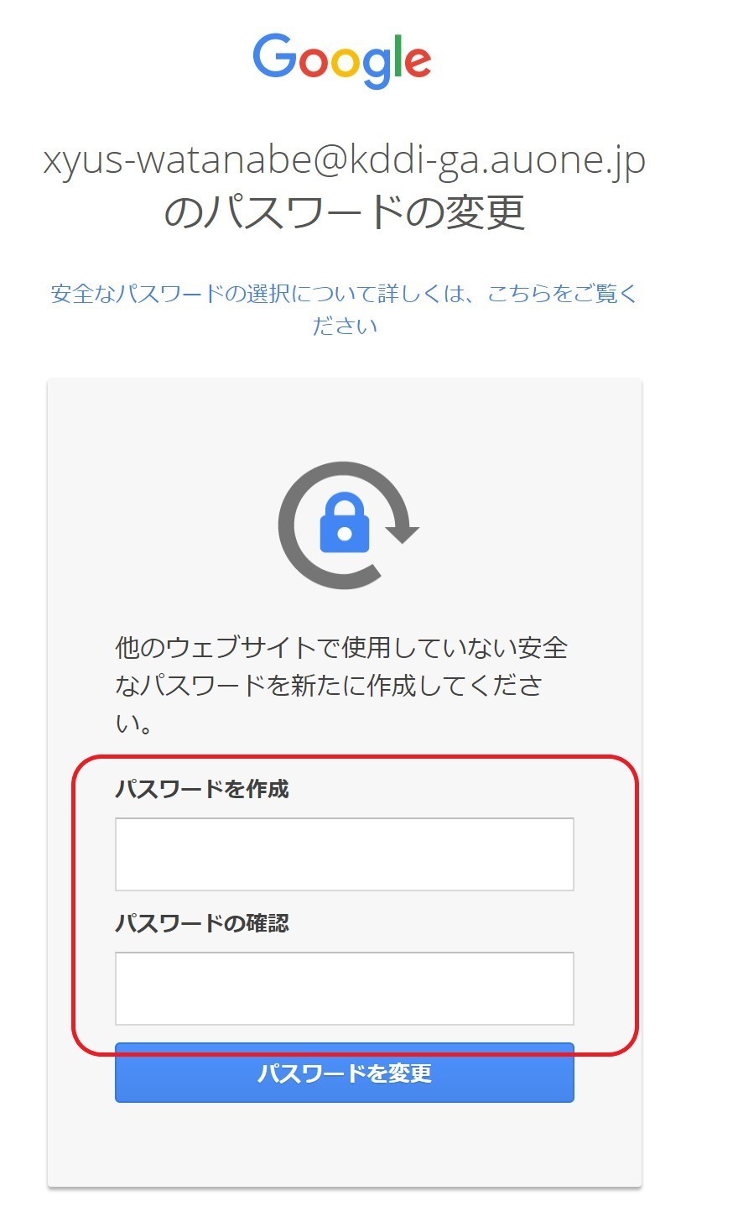

④ 初期パスワードの再設定完了後、二段階認証設定ページに遷移します。社用(検証)携帯の電話番号を利用して、二段階認証設定を完了させてください。
※二段階認証を設定しないまま７日間が経過すると、アカウントの再設定が必要になります。
アカウントの再設定が必要な方は、ux-admin@kddi.comまでお知らせください。

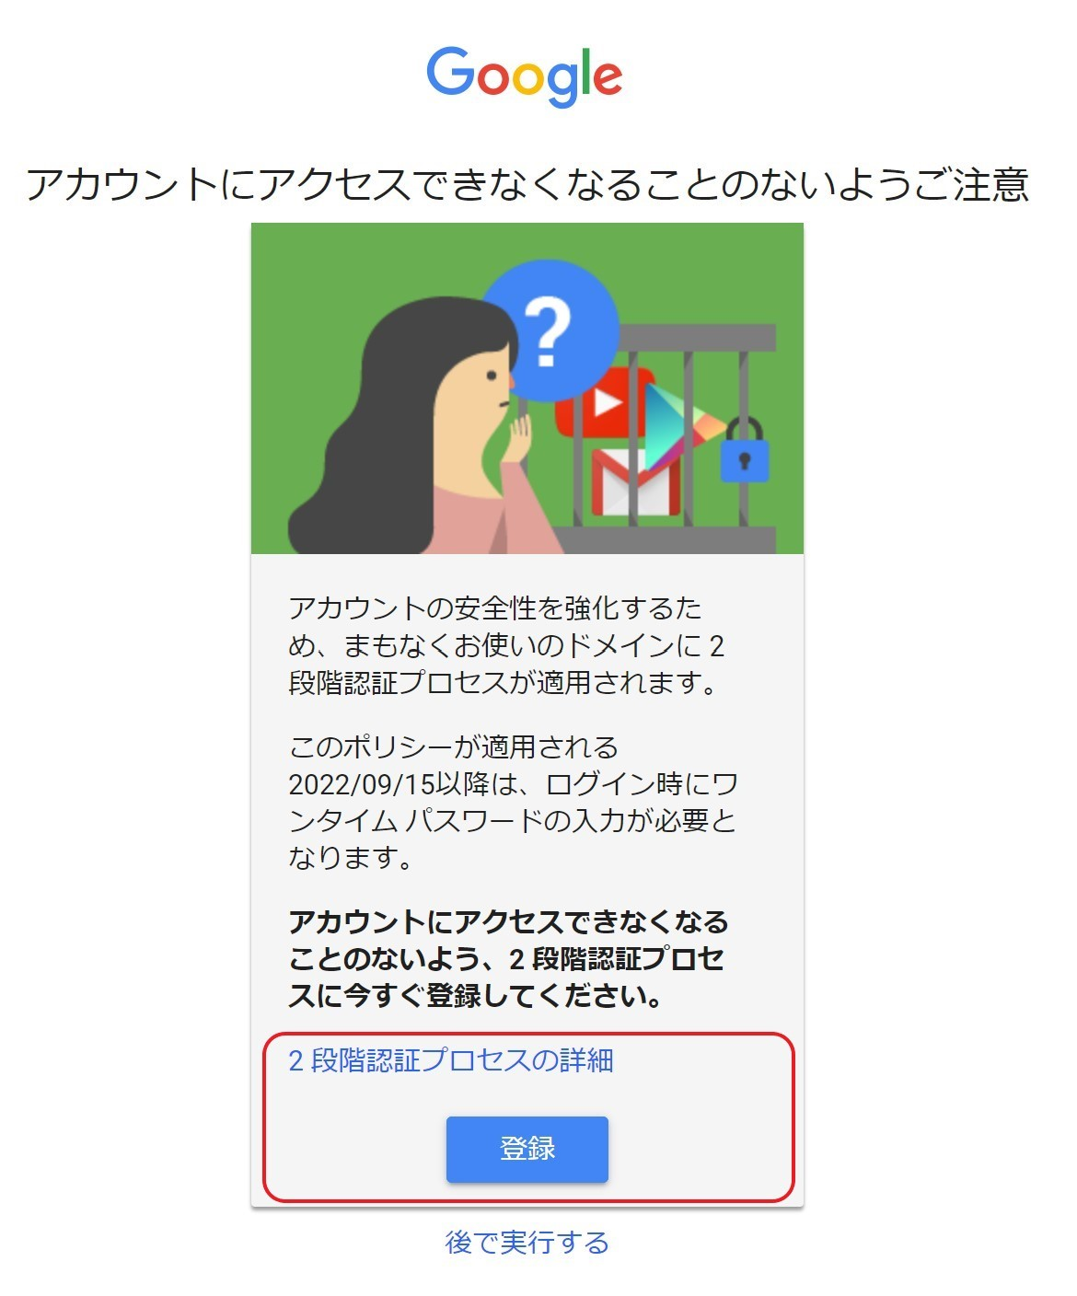

以上でCIPアカウントの作成は完了です。引き続き、事務局への権限付与依頼をお願いします。
必要事項記入が完了したら、本シートを事務局＜ga-support-kddi@group.dentsu.co.jp＞まで送付をお願いします。
＊他社様におかれましては、KDDIのサービス担当者を通してご申請ください。

